Grafy
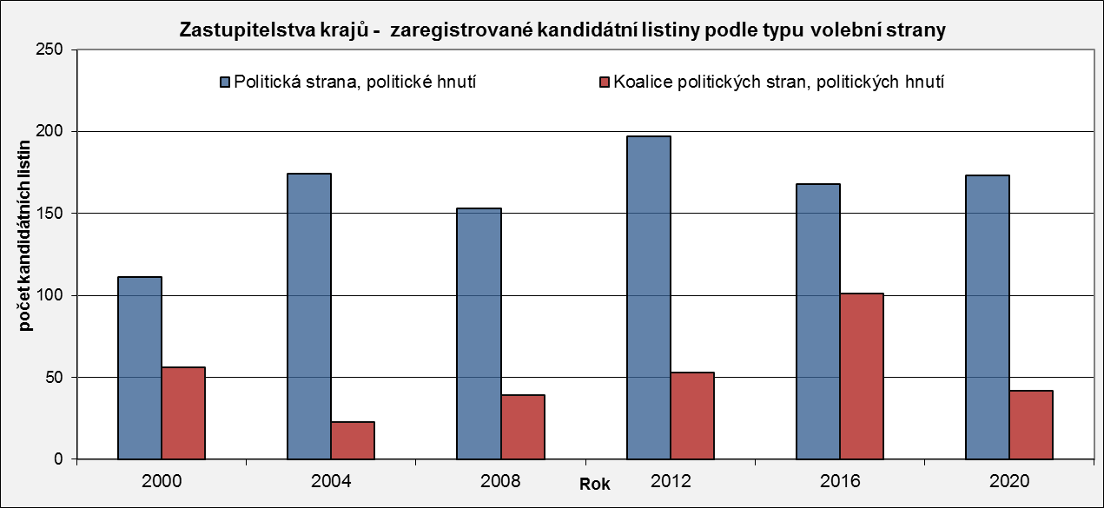
Zastupitelstva krajů - zaregistrované kandidátní listiny
 | Počet zaregistrovaných kandidátních listin - celkem
2000 | 167
2004 | 197
2008 | 192
2012 | 250
2016 | 269
2020 | 215
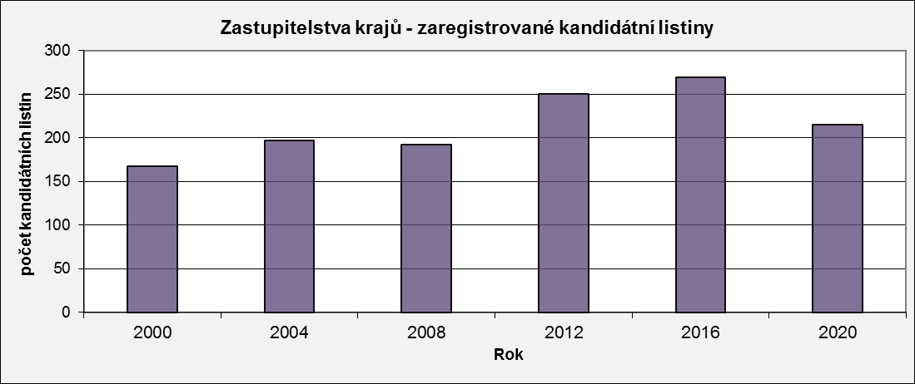

Zastupitelstva krajů - zaregistrované kandidátní listiny podle typu volební strany
 | Politická strana, politické hnutí | Koalice politických stran, politických hnutí
2000 | 111 | 56
2004 | 174 | 23
2008 | 153 | 39
2012 | 197 | 53
2016 | 168 | 101
2020 | 173 | 42

